MENU
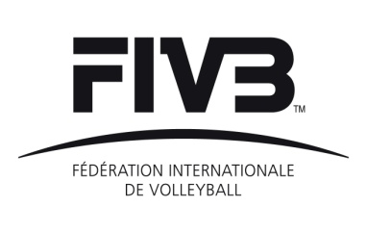
 | COACHES COURSES FORMS
 | 03.12.2010 - FIVB © 2010 - version 2.0

 |  | CELLS BACKGROUND COLOUR
 |  | fond coloré des cellules

 | NOTE
 | In order to use these forms properly, please:
 | - activate the automatic calculation (Tools - Options - Calculation - Automatic)
 | - specify the level of the macro security (Tools - Options - Security -
 | Macro security - medium)

 | Pour le bon fonctionnement de ces formulaires, nous vous prions de:
 | - activer le calcul automatique (Outils - Options - Calcul - Calcul automatique)
 | - spécifier le niveau de sécurité des macros (Outils - Options - Sécurité -
 | Sécurité des macros - niveau moyen)

 | Forms / formulaires:

C-C1 | APPLICATION FOR FIVB COACHES COURSES
 | Demande de cours pour entraîneurs FIVB

C-C2 | COURSE AGREEMENT
 | Accord de cours

C-C3 | COURSE ENROLLMENT
 | Formulaire d'inscription aux cours

C-C4 | LIST OF PARTICIPANTS
 | Liste des participants

C-C5 | PARTICIPANTS EVALUATION FORM
 | Formulaire d'évaluation des participants

C-C6 | OVERALL PARTICIPANTS EVALUATION FORM
 | Formulaire d'évaluation des participants (Récapitulatif)

C-C7 | COURSE REPORT
 | Rapport de cours

